关系图
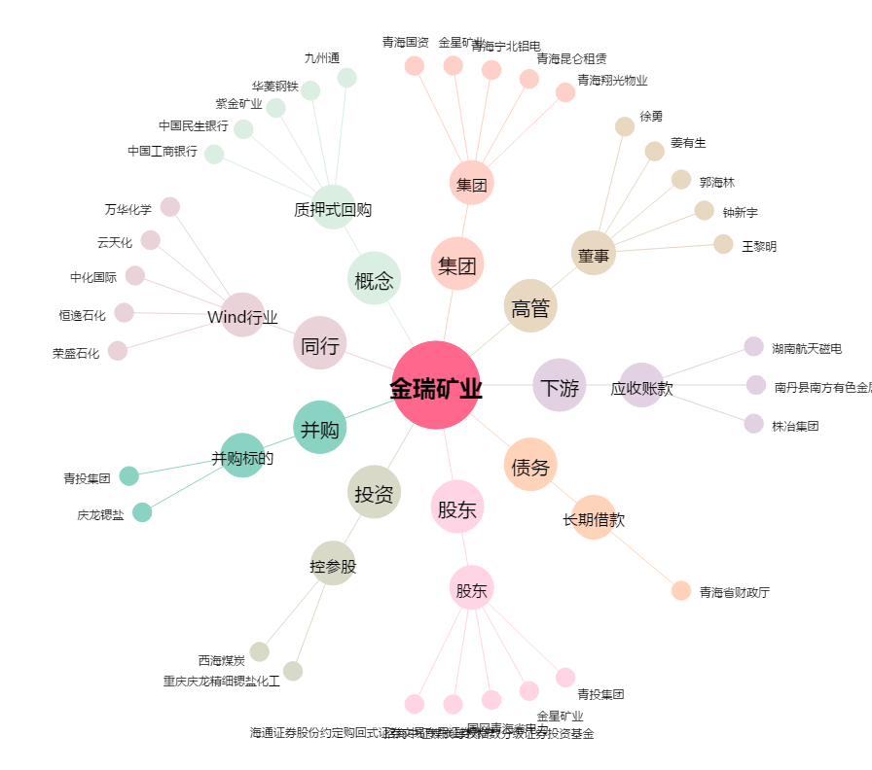
金瑞矿业[600714.SH] - 关系概览图

